시작
자동채우기
의 모든것
엑셀

실무자가 엑셀에서 가장 자주 사용하는 필수 기능
시작하기

우리가 엑셀을 쓰면서 가장 자주 사용하는 기능은 무엇일까요?
피벗테이블? 표? 차트 삽입?.. 여러가지가 있겠지만 사용 횟수를 보았을 때 가장 자주 사용하는 기능은 바로
'자동채우기' 기능일 것 입니다.
이번 강의에서는 실무자라면 반드시 알아야 할 자동채우기의 모든 것에 대해 샅샅이 살펴보겠습니다.

1
1. 자동채우기란 무엇인가요?
다음 페이지
이전 페이지
자동채우기란?

어떻게 사용하나요?
🡢 셀에 입력된 수식, 날짜, 숫자, 텍스트 등을 자동으로 입력하는 기능
🡢 많은 양의 데이터를 다루는 실무자라면, 작업시간 단축을 위해 반드시 숙지해야 하는 필수 기능!
 |  |  |  | 페이지
1
2
3
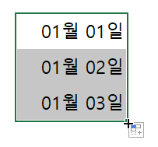
 |  |  |  |  |  | 2020-01-01

자동채우기 핸들
커서를 이동하면
검은색 십자가로 변경

쭈욱~ 드래그!

단축키도 있나요?
자동채우기 단축키는 첫번째 셀의 문자/숫자 패턴을 인식하지 않고 기존 값 그대로 자동채우기합니다.
따라서, 특별한 상황을 제외하고 자동채우기 단축키는 '수식'이 입력된 상황에서만 사용합니다.
단축키 사용시 주의사항
 | 자동채우기 (마우스) |  |  | 자동채우기 (단축키)
1] 아래방향 자동채우기 : 범위 선택 🡢 Ctrl + D | 1 | 2 | 3 | 1 | 2 | 3
2] 오른쪽 자동채우기 : 범위 선택 🡢 Ctrl + R | 2 | 4 | 6 | 1 | 4 | 5

2
2. 자동채우기에도 규칙이 있다!
다음 페이지
이전 페이지
자동채우기 기본 패턴

Ctrl
규칙1. 문자 데이터 |  |  |  | 규칙2. 숫자 데이터 |  |  |  |  | 규칙3. 날짜 데이터 |  |  |  |  |  | 규칙4. 시간 데이터 |  |  |  | 그 외 규칙
- 문자는 같은 값을 반복해서 출력 (패턴 인식 X) |  |  |  | - 숫자가 입력된 셀 1개만 선택된 경우 🡢 반복 출력 |  |  |  |  | - 날짜가 '월'로 입력된 경우 🡢 월 단위 증가 |  |  |  |  |  | - 시간값은 '시간 단위 증가'가 기본 원칙 |  |  |  | - 숫자와 문자가 혼합되어 있을 경우, 문자는 반복출력, 숫자는 1씩 증가 또는 패턴에 따라 증가합니다.
 |  |  |  | ( 키를 누른 상태에서는 1씩 증가) |  |  |  |  | - 날짜가 '일'로 입력된 경우 🡢 일 단위 증가 |  |  |  |  |  | - 시간이 입력된 셀 2개 이상 선택된 경우 🡢 패턴 인식 |  |  |  | - 숫자와 문자가 혼합되어 있고, 숫자가 2개 이상 섞여있을 경우 마지막 숫자만 증가합니다.
 | 사과 | 사과 | 사과 | - 숫자가 입력된 셀 2개 이상 선택된 경우 🡢 패턴 인식 |  |  |  |  | - 날짜가 입력된 셀 2개 이상 선택된 경우 🡢 패턴 인식 |  |  |  |  |  |  |  |  |  | - 요일은 자동으로 인식하여 증가합니다. (월,화,수,목..)
Ctrl
 |  | 배 | 배 | ( 키를 누른 상태에서는 반복 출력) |  |  |  |  |  |  |  |  |  |  |  | 10:00:00 | 10:01:00 | 10:01:00 | - 그 외 자동채우기 규칙은 '사용자 지정 목록'에서 확인할 수 있으며
 |  |  | 귤 |  |  |  |  |  |  | 1월 | 11월 | 2020-01-01 | 2020-01-01 | 2020-01-01 |  |  |  | 10:03:00 | 나만의 자동채우기 목록을 만들 수도 있습니다.
 |  |  |  |  | 1 | 1 | 1 | 1 |  |  |  |  | 2020-01-04 | 2020-01-04
 |  |  |  |  |  | 3 | 11 | 3 |  |  |  |  |  | 2020-01-10 |  |  |  |  |  | 박스1 | 박스1 | 1학년 1반 | 1학년 1반 | 월
 |  |  |  |  |  |  | 21 | 10 |  |  |  |  |  |  |  |  |  |  |  |  | 박스11 |  | 1학년 3반
 |  |  |  |  |  |  |  | 12 |  |  |  |  |  |  |  |  |  |  |  |  | 박스21 |  | 1학년 5반
 |  |  |  |  |  |  |  | 14
 |  |  |  |  |  |  |  |  |  |  |  |  |  |  | 규칙5. 셀 참조
 |  |  |  |  |  |  |  |  |  |  |  |  |  |  | - 셀 참조는 자동채우기 방향에 따라 1칸씩 이동합니다.
 |  |  |  |  |  |  |  |  |  |  |  |  |  |  | - 셀 참조방식에 대한 내용은 아래 영상강의에서 자세히 다뤄드렸습니다.
 |  |  |  |  |  |  |  |  |  |  |  |  |  |  | www.oppadu.com/셀-참조방식-총정리/

3
3. 자동채우기 옵션으로 더욱 편리하게!
다음 페이지
이전 페이지
자동채우기 사용할 때, 서식까지 같이 자동채우기 될 경우 어떻게 해야 하나요?ㅜㅜ
주말은 제외하고 평일만 자동채우기 하는 방법

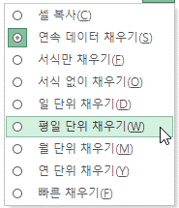
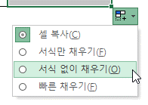
 |  |  |  |  |  | 페이지
제품명 | 단가 | 수량 | 금액 |  | 요일
사과 | 500 | 41 |  |  | 2020-01-01
포도 | 700 | 25
오렌지 | 350 | 25
귤 | 550 | 40
복숭아 | 1,050 | 49
서식만 채우기 기능으로 줄무늬 서식 손쉽게 적용하기

빠른채우기는 채우기 대상의 왼쪽 범위의 패턴을 인식하여 값을 추출하는 (데이터 분할) 기능입니다.
빠른채우기는 사용방법이 매우 다양하므로 이후 별도에 강의에서 보다 자세히 다룰 예정입니다. 😃
빠른채우기는 무엇인가요?
제품명 | 단가 | 수량 | 금액
사과 | 500 | 41
포도 | 700 | 25
오렌지 | 350 | 25
귤 | 550 | 40
복숭아 | 1,050 | 49
메론 | 1,950 | 33 |  | * 줄무늬 행 적용의 더 다양한 방법은 아래 강의를 참고하세요
파인애플 | 1,550 | 29 |  | www.oppadu.com/엑셀-줄무늬-행/

4
4. 나만의 자동채우기 패턴 만들기
다음 페이지
이전 페이지
인턴, 사원, 대리, 팀장, 부장, 차장... 반복해서 입력하는 데이터 패턴 만들기

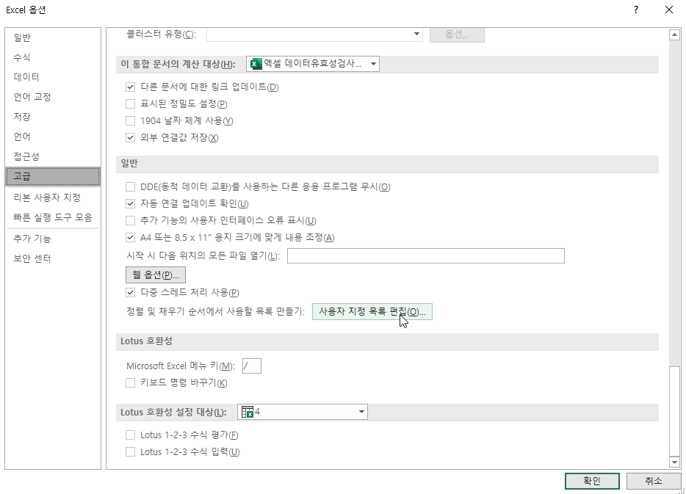
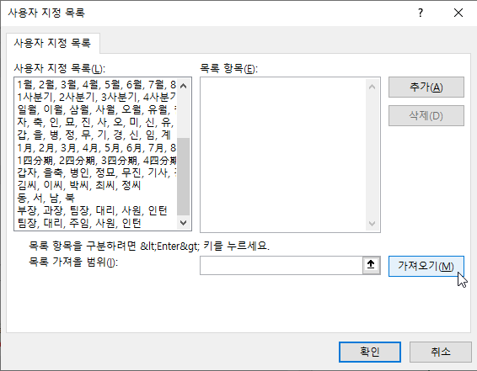
 |  | 페이지
인턴 | 구매의뢰
사원 | 구매검토
대리 | 신규업체조사
팀장 | 업체평가
부장 | 공급처등록
차장 | 발주
 | 납기관리
 | 입고및결제
 | 사후관리

사용자지정목록에 값을 직접 입력시에는 최대 255자로 입력이 제한됩니다.
주의사항

수고하셨습니다
이번 강의 마지막 페이지입니다. 고생하셨습니다!^^*
이전 페이지

오빠두엑셀이 제공하는 다양한 엑셀 자료를 확인해보세요.

유튜브 무료 영상강의
E-Book 교재 다운로드

오빠두엑셀 유튜브 채널을 구독 후 알람설정하시면 매주 새로운 엑셀강의 소식을 가장 빠르게 접하실 수 있습니다.
오빠두엑셀 홈페이지에 오시면 관련 E-Book 교재를 무료료 다운로드 하실 수 있습니다.

유튜브채널
바로가기 ▶
홈페이지 바로가기 ▶

엑셀 커뮤니티에 질문하기
회원님들과 소통하며 서로간에 문제를 공유하고 같이 해결할 수 있는 엑셀커뮤니티가 준비되어있습니다.

엑셀커뮤니티 바로가기▶

